Обложка
 |  |  | Дата релиза: 12.04.2023
 |  | Дата следующего релиза: 12.04.2024
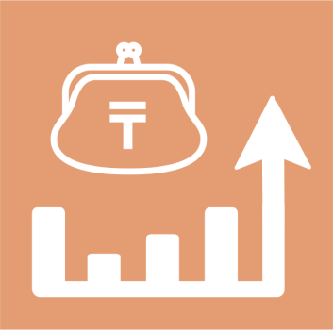

 | Потребление продуктов питания в домашних хозяйствах Республики Казахстан

26 серия

Статистика уровня жизни
 | 2022 год

